Sheet1
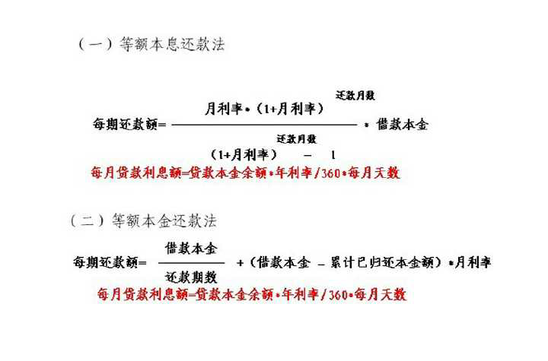
300W买房五年后卖出 |  |  |  |  | 300W买房三年后卖出
 | 买入价格 | ¥3,000,000.00 | 五年后成交价格 | ¥5,000,000.00 |  | 买入价格 | ¥3,000,000.00 | 三年后成交价格 | ¥4,000,000.00
首付比例 | 三成 | 五成 | 八成 | 全款 | 首付比例 | 三成 | 五成 | 八成 | 全款
首付款 | ¥900,000.00 | ¥1,500,000.00 | ¥2,400,000.00 | ¥3,000,000.00 | 首付款 | ¥900,000.00 | ¥1,500,000.00 | ¥2,400,000.00 | ¥3,000,000.00
贷款 | ¥2,100,000.00 | ¥1,500,000.00 | ¥600,000.00 | ¥0.00 | 贷款 | ¥2,100,000.00 | ¥1,500,000.00 | ¥600,000.00 | ¥0.00
贷款利率 | 5.65% | 5.65% | 5.65% | 5.65% | 贷款利率 | 5.65% | 5.65% | 5.65% | 5.65%
等额本息月供 | ¥12,121.95 | ¥8,658.54 | ¥3,463.41 | ¥0.00 | 等额本息月供 | ¥12,121.95 | ¥8,658.54 | ¥3,463.41 | ¥0.00
五年后剩余本金 | ¥1,965,932.91 | ¥1,404,237.79 | ¥561,695.12 | ¥0.00 | 三年后剩余本金 | ¥2,019,559.74 | ¥1,442,542.67 | ¥577,017.07 | ¥0.00
收益 | ¥1,406,750.09 | ¥1,576,249.81 | ¥1,830,500.28 | ¥2,000,000.00 | 收益 | ¥644,050.06 | ¥745,749.89 | ¥898,300.17 | ¥1,000,000.00
年化收益率 | 31.26% | 21.02% | 15.25% | 13.33% | 年化收益率 | 23.85% | 16.57% | 12.48% | 11.11%
等额本金五年利息 | ¥552,900.00 | ¥394,900.00 | ¥158,000.00 | ¥0.00 | 等额本金三年利息 | ¥347,500.00 | ¥248,200.00 | ¥99,300.00 | ¥0.00
收益 | ¥1,447,100.00 | ¥1,605,100.00 | ¥1,842,000.00 | ¥2,000,000.00 | 收益 | ¥652,500.00 | ¥751,800.00 | ¥900,700.00 | ¥1,000,000.00
年化收益率 | 32.16% | 21.40% | 15.35% | 13.33% | 年化收益率 | 24.17% | 16.71% | 12.51% | 11.11%

等额本息 | 〔贷款本金×月利率×（1＋月利率）＾还款月数〕÷〔（1＋月利率）＾还款月数－1〕
等额本金 | (贷款本金÷ 还款月数)+(本金—已归还本金累计额)×每月利率

